상품제안서
미니캡슐 A세트 구급함 | 상품코드: S21701

 |  |  |  |  |  |  | 02-713-8555 | www.synergygift.co.kr
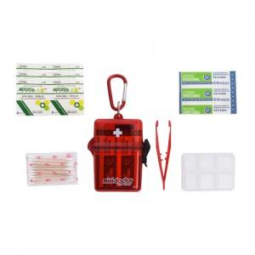

【상세/제작정보】 | <p><span style="font-size: 18.6667px;">※ 핀셋 단종으로 드레싱밴드(소) 제품으로 대체 출고 됩니다.</span></p><p><span style="font-size: 14pt;">&nbsp;</span></p><p><span style="font-size: 14pt;">※ 운임비 별도 발생 됩니다.</span></p>

【인쇄/포장옵션】 | 실크 / 포장지포장

【공급단가】 | 수량 | 100~ | 500~ | 1,000~ | 3,000~ | 5,000~
*VAT별도 | 단가 | 4,550원 | 4,480원 | 4,370원 | 4,200원 | 4,020원

【상품 URL】 | https://www.synergygift.co.kr:443/src/goods_detail.php?gdno=21701

